SUDARYK ŽODŽIUS
Sudaryk žodžius (paveikslėlių pavadinimus) iš raidžių mėlynoje juostoje. Žodžius parašyk šalia paveikslėlių. Tada spausk žalią langelį. Už teisingai parašytą žodį gausi 1 tašką.

 | A I I S V N T Š

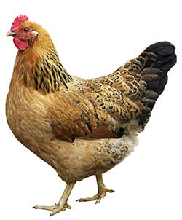
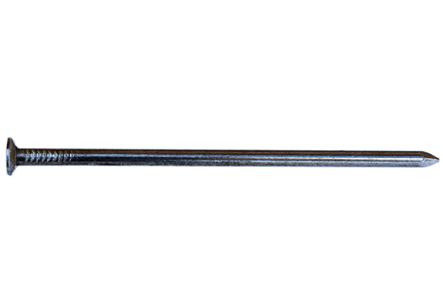

 |  |  |  | VIŠTA |  | VINIS

 |  |  | 0 |  | 0

 | A I I S V N T

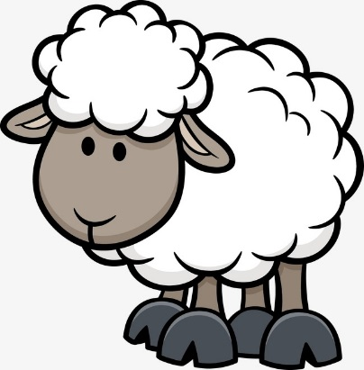

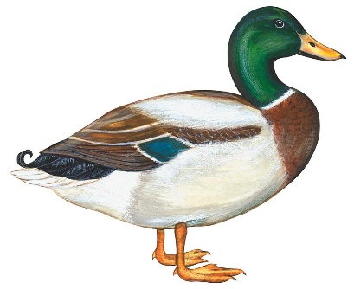

 |  |  |  | ANTIS
 |  |  |  |  |  | AVIS

 |  |  | 0 |  | 0

 | A I S V L K

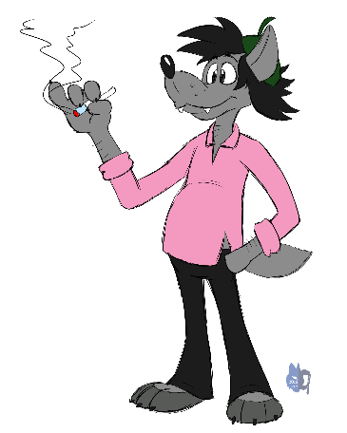



 |  |  |  | VILKAS |  | AKIS

 |  |  | 0 |  | 0

 |  | A I Ė S V V T L R

 |  |  |  |  |  | virvė


 |  |  |  | VALTIS

 |  |  | 0 |  | 0

Tu surinkai taškų |  |  | 0

